Algemene informatie
 | Verwerkingsregister

Verantwoordelijke voor de gegevensverwerking:
Contactpersoon

Contactinformatie Verwerkingsverantwoordelijke
Adres

Telefoonnummer
e-mail adres
Ondernemingsnummer

Functionaris gegevensbescherming
Contactinformatie functionaris gegevensbescherming
Adres

Telefoonnummer
e-mail adres

Voorbeeld inschatten risico
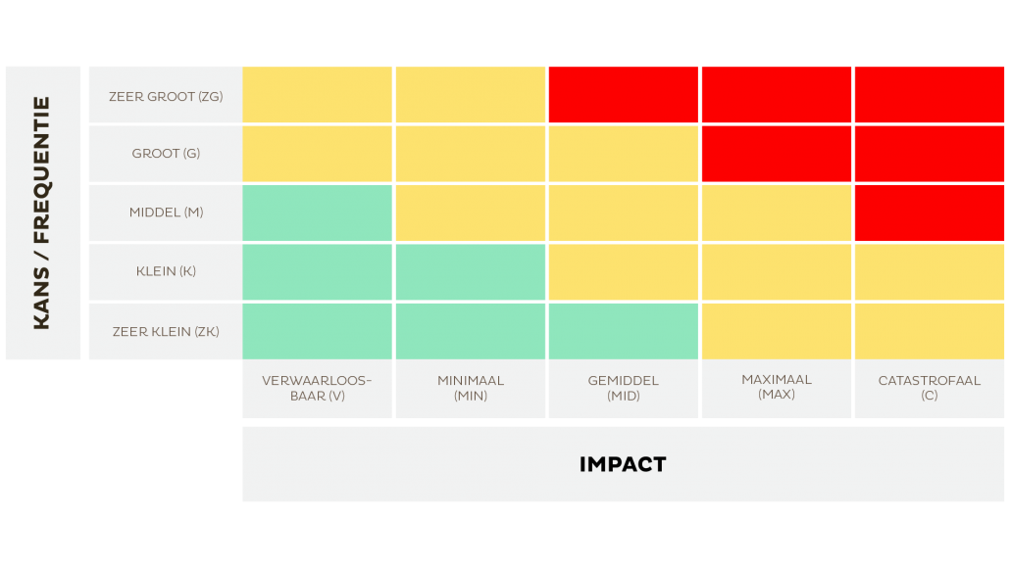

Ref: https://www.lavagraphics.be/nl/inspiratie/de-gdpr-checkup-voor-uw-organisatie/22-01-2018/2750

